Sheet1
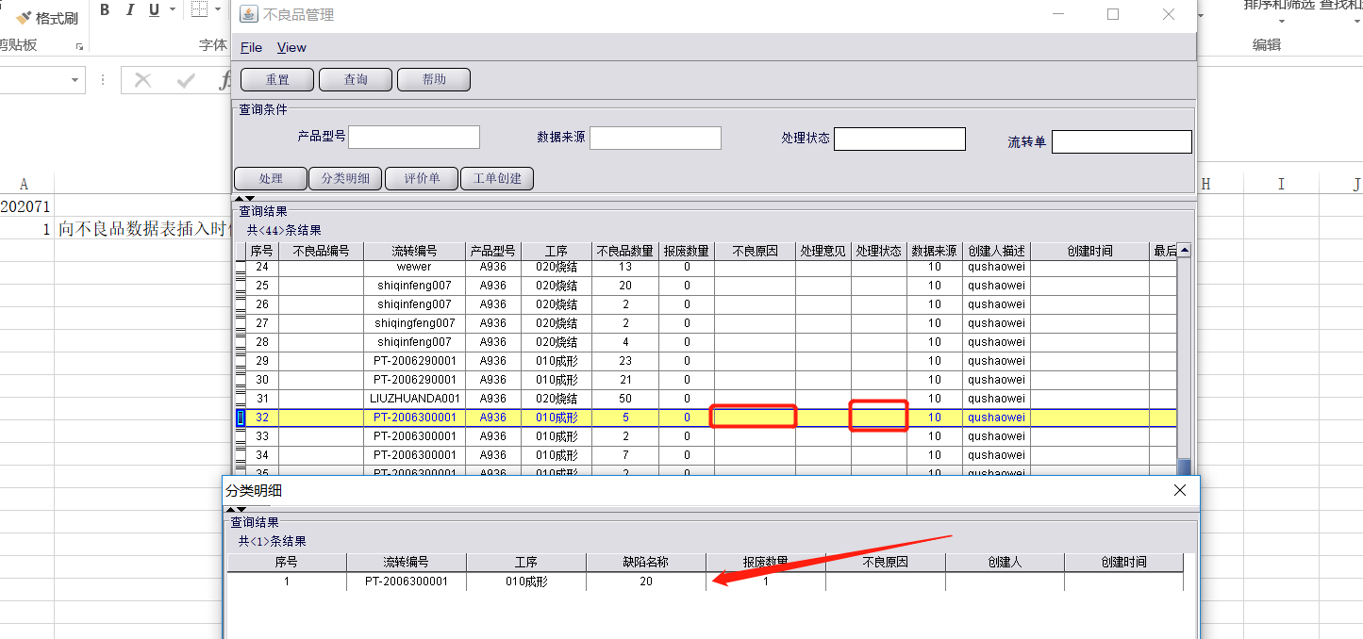
202071
1 | 向不良品数据表插入时候如果该流转单在现场已经分类 ；已分类的记录状态位已处理；处理状态与不良原因必须填写

Sheet2
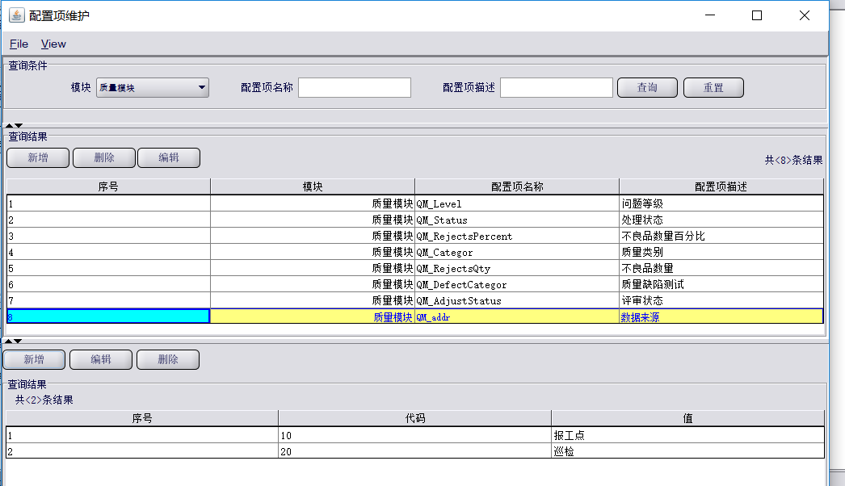
每次插入的时候需要生成一个不良品编号

723
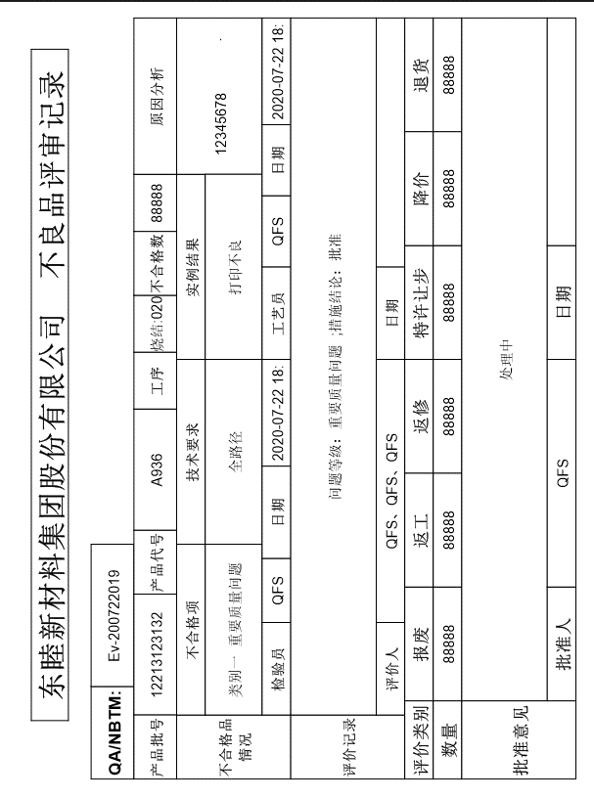

1：产品批号 宽度与 | 保持一致

2：原因分析；处理意见需要折行

3、评价日期为“评审时间”

4、评价类别数量全部为空 让用户去手动填写

5、优化下界面格局 尽量把行对齐

6、批准意见改为处理意见：取值为“措施结论”

7、宽度对齐

812
MES_QM_SubQualityManager | 如果不良品记录大于一条 提示 已合并并装载新托盘成功
 | 如果不良品记录等于一条 提示生产已处理
 | 未生成单据的不良品点击时候报错 ，应加校验
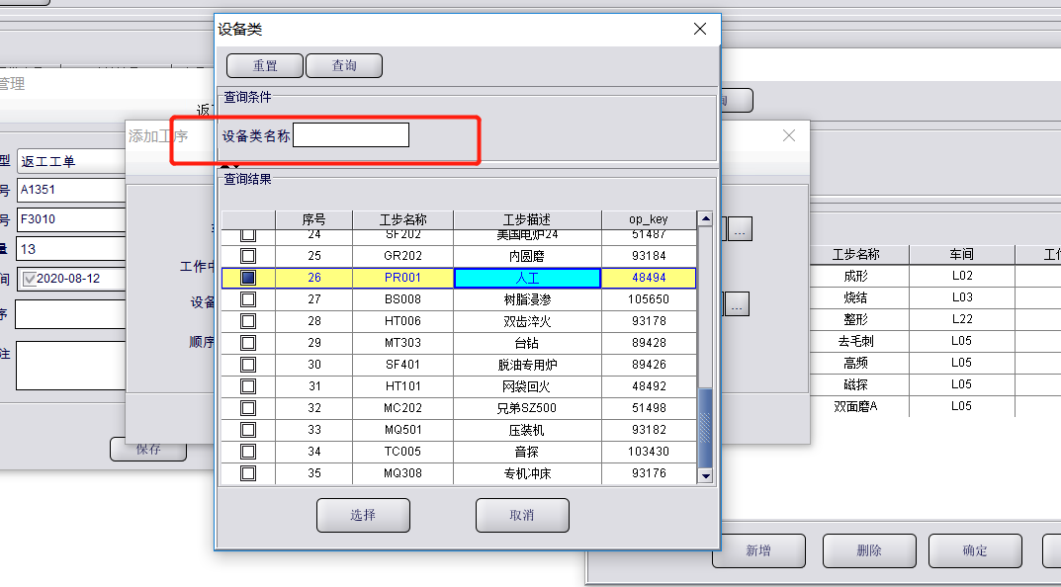

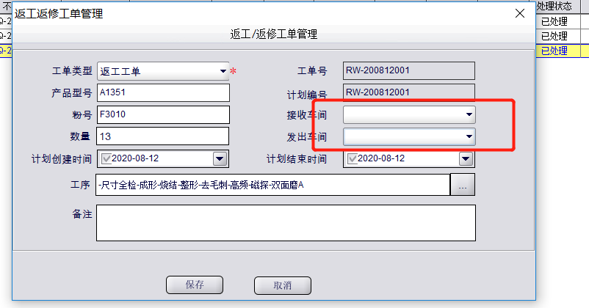

 | 去掉from界面中界面初始化默认查询功能

 | 缺陷项维护界面放到质量模块中

820
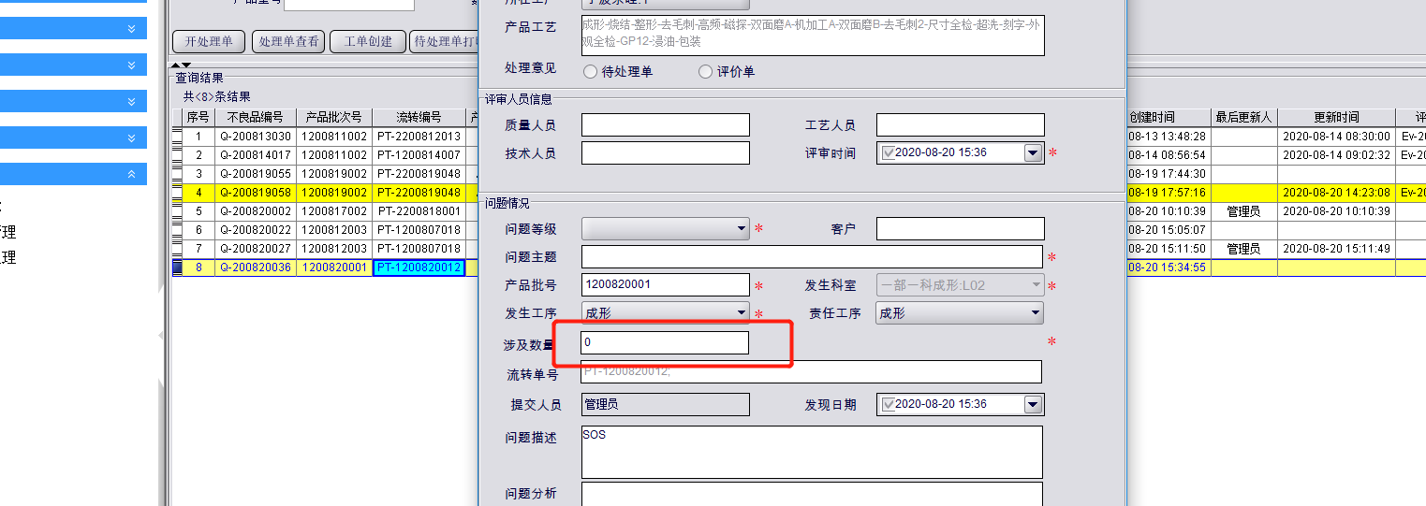
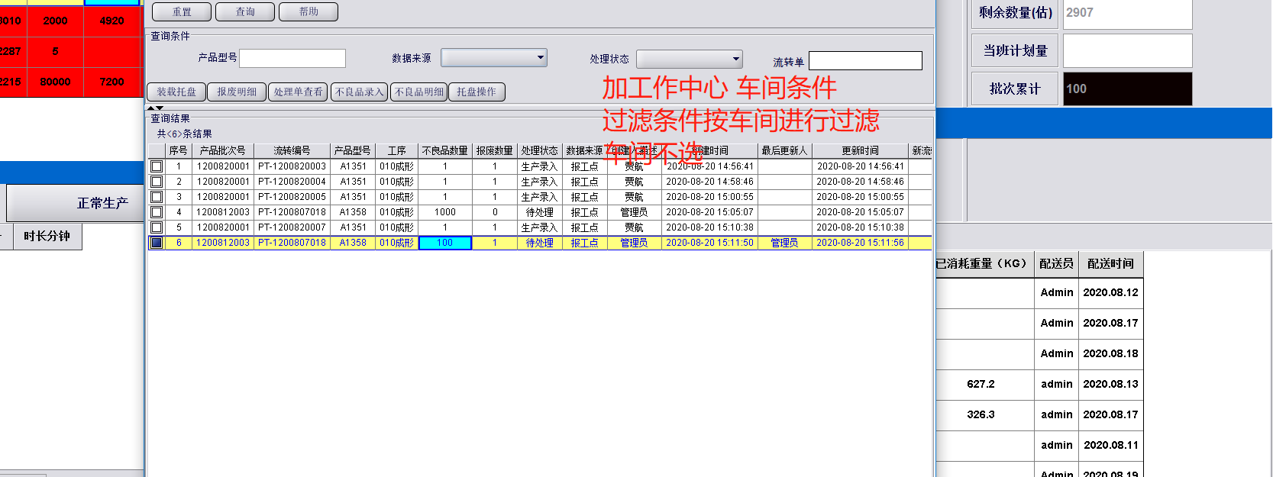
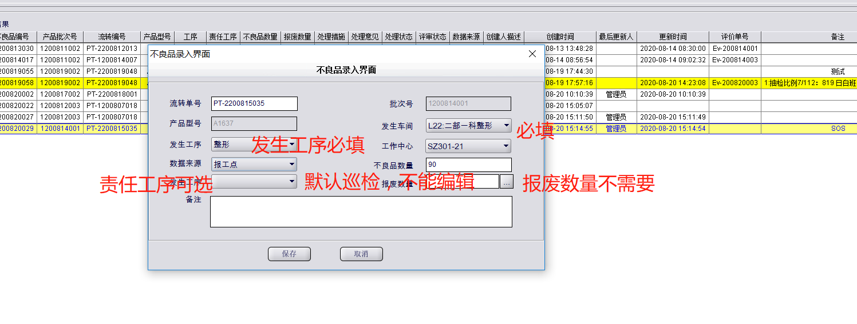

按钮的位置统一
去掉反工工单 在数据字典中

 | 取值问题

